상품제안서
에버체크담요+북스미니에코백세트 | 상품코드: F32945

 |  |  |  |  |  |  | 02-412-0044 | www.easy1.co.kr
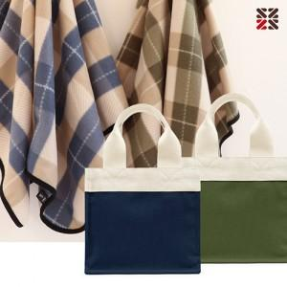

【상세/제작정보】 | ●에코백(실크인쇄 1도) -100개이상 무료,100개미만 일괄4만원추가(VAT별도)

【인쇄/포장옵션】 | 실크 / OPP(비닐)

【공급단가】 | 수량 | 100~ | 300~ | 500~ | 1,000~ | 3,000~
*VAT별도 | 단가 | 6,500원 | 6,390원 | 6,240원 | 6,080원 | 5,970원

【상품 URL】 | https://easy1.co.kr:443/src/goods_detail.php?gdno=32945

